Sheet1
観覧料等減額(免除)申請書(電子申請)について

①インターネットで「さきたま史跡の博物館」を検索してください。

ここをクリック

②メニュー画面から「利用案内」を選び申請書等を選択してください。

ここをクリック

③「利用者登録せずに申し込む方はこちら」を選択してください。

ここをクリック

④利用規定を参照し、「同意する」をクリックしてください。

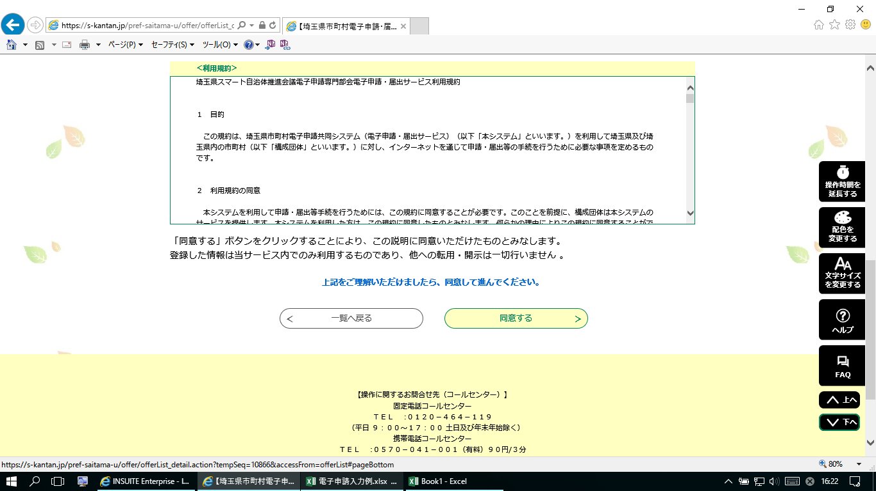

ここをクリック

⑤連絡先メールアドレスを入力し「完了」をクリックしてください。

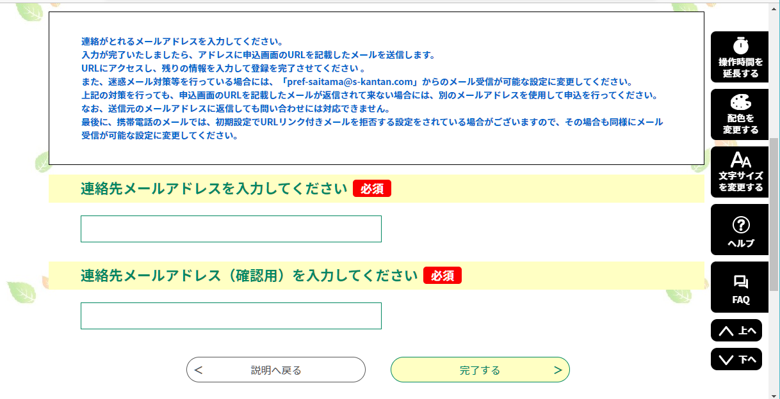

メールアドレス入力

メールアドレス入力(確認用)

完了をクリック

⑥連絡先メールアドレスに申込画面のURLを記載したメールが送信されます。

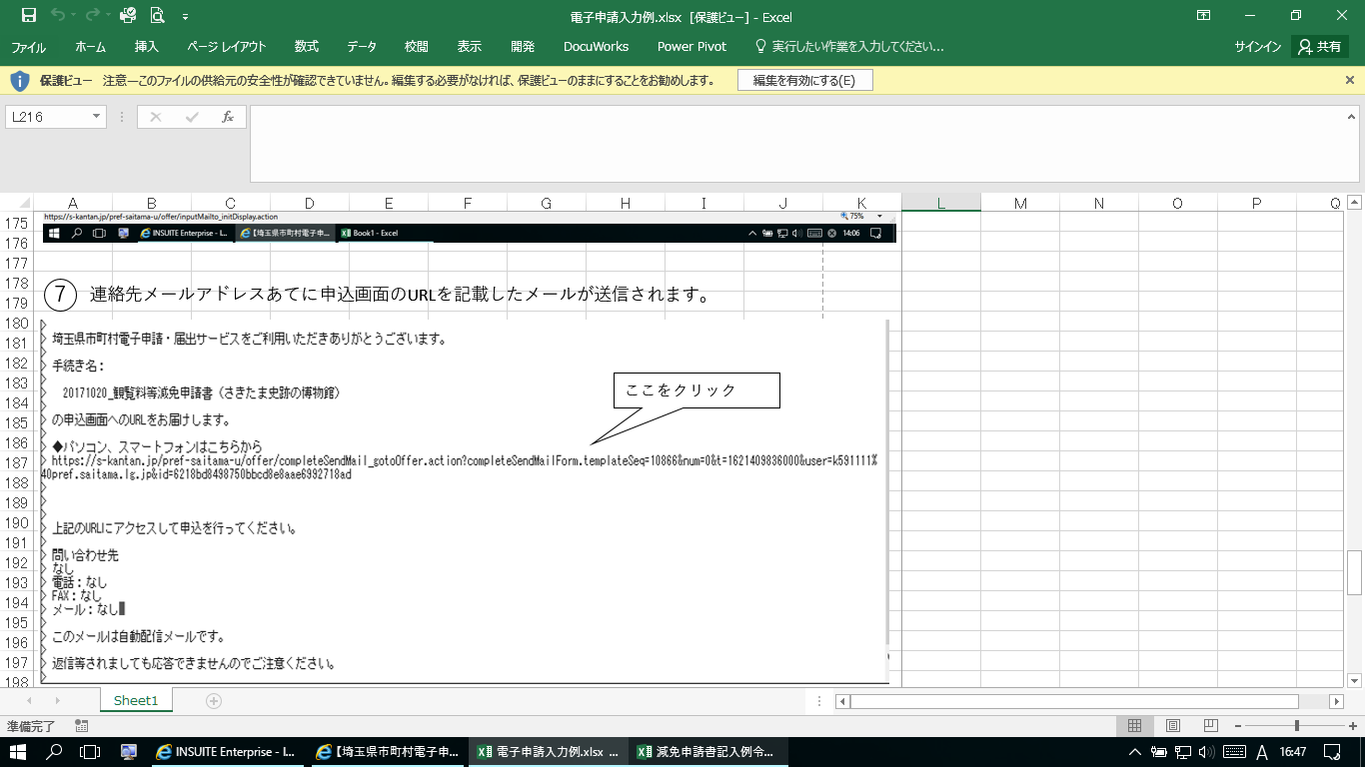

⑦受信したURLを開き申込画面に必要事項を記入し完了してください。

※氏名欄は、各団体の所属長名で記入お願いいたします
・学校⇒校長名、教育委員会⇒教育長名又は担当課長名、公民館⇒館長名又は担当課長名、保育園⇒園長名

※申請人数欄については、減免に該当しない方についてもご記入願います。
・学校・保育園の場合は、児童・生徒の人数を「幼児・小学生・中学生」の欄に入力してください。
・公民館等の場合は、参加者の人数を「一般」の欄に入力してください。

